1007 太湖县大石乡太望桥等四桥改造
合作工程款支付证书 |  |  |  |  |  |  |  |  |  |  |  |  |  |  | 未办理原因：
工程名称 |  | 太湖县大石乡太望桥等四座桥改造工程施工第二次 |  |  |  |  |  |  |  |  | 档案编号 |  | CD201456
合同金额 |  | 1,319,829.84 |  |  |  | 中标日期 | （2014-12-22中标） |  |  |  | 合作单位 |  | 吕宁宁13855603117
决算金额 |  |  |  |  |  | 竣工日期 |  |  |  |  | ERP编号 |  | 1007
序号 | 工程款到账 |  |  | 开票情况 |  | 成本发票 | 扣管理费 |  | 代扣税金 |  | 其他扣款 |  | 支付金额(元)
 | 日期 | 账户 | 金额 | 日期 | 金额 | 金额 | 比例 | 金额 | 税率 | 金额 | 金额 | 备注 |  | 3300 | 资料、借条
1 | 2015-06-29 |  | 269,113.00 | 2015-06-24 | 269,113.76 |  | 全部管理费3% | 40,000.00 | 企2% | 5,382.28 |  |  | 223,334.77 |  | 成本票
 |  |  |  |  |  |  |  |  | 印 | 395.95

 | 本次 |  |  |  |  |  |  |  |  |  |  |  |  |  | 个1%
2 | 2016-04-27 |  | 207,567.00 | 2016-04-26 | 207,567.00 | 240,313.80 |  |  |  |  | 2,800.00 | ① | 87,513.80 |  | 外经证
3 | 2016-04-29 |  | 32,746.80 | 预付款 |  |  |  |  |  |  | 150,000.00 | ② |  | 2016.7.22，项目调查，朱大金出场费1000+张居田出场费500+车费800
 |  |  |  |  |  |  |  |  |  |  |  | ①.注：2016.4.19，张居田办理外经证500元； 2016.7.22，项目调查，朱大金出场费1000+张居田出场费500+车费800
 |  |  |  |  |  |  | ②.注：15万抵扣何昌宝2016-4-28从公司已转借给吕宁宁的15万；剩余的87513.8转吕宁宁帐户。 |  |  |  |  |  |  | 150000
 |  |  |  |  |  |  |  |  |  |  |  |  |  |  | 本 次
 |  |  | 492,433.00

合计 |  | - | 1,001,859.80 | - | 476,680.76 | 240,313.80 | - | 40,000.00 | - | 5,778.23 | 152,800.00 | - | 310,848.57 | -62,486.20
本次支付金额 |  | 小写 | 87,513.80 |  |  |  | 支付账号 |  | 吕宁宁 中国农业银行太湖支行 6228 4823 0801 6781 572
 |  | 大写 | 87513.8 |  |  |  |  |  | 何昌宝 中行庐江支行 6217 8563 000 2244 6010
申请部门 意见 |  | 1.中标通知书、合同原件已提供； 2.此次借条已提供 |  |  |  |  |  |  |  |  |  |  |  | -62,486.20 | 1.议标无中标通知书
项目管理 意见 |  | 何总、朱总已同意支付（附表背面截图）。 |  |  |  |  |  |  |  |  |  |  |  |  | 合同、中标通知书和借条的原件都在庐江。(安文件志、钱会计)
财务审核 意见 |  |  |  |  |  |  |  |  |  |  |  |  |  | 89813 | 何总、朱总已同意支付（附表背面截图）。
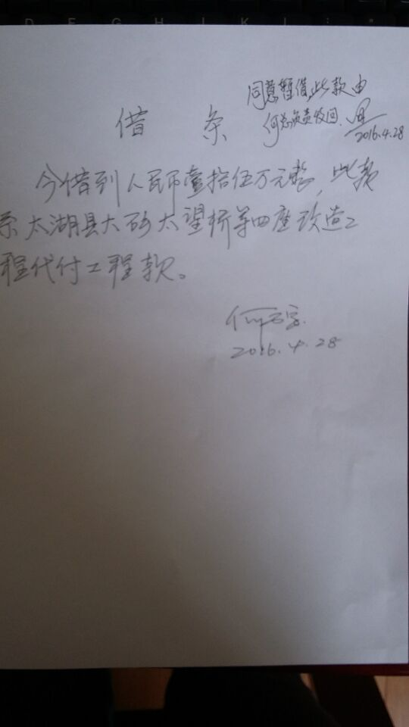
质安稽查 意见 |  |  |  |  |  |  |  |  |  |  |  |  |  | 152,299.20
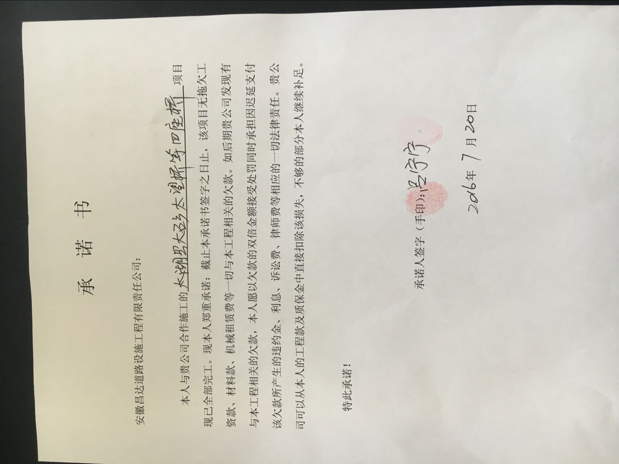
总经理审批

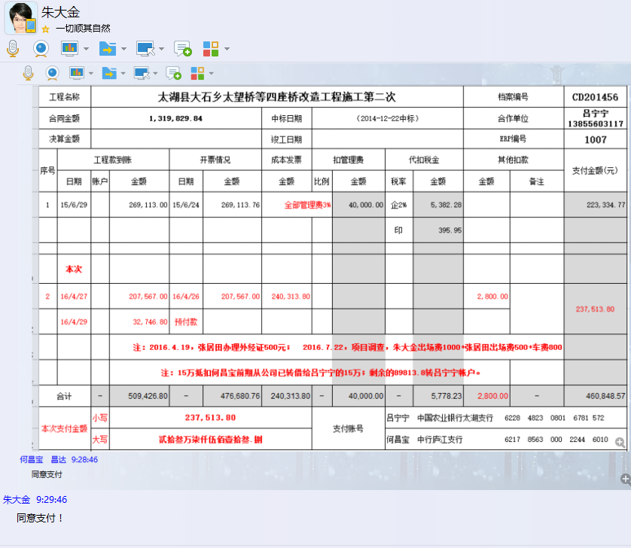

1007 太湖县大石乡太望桥等四桥改造 (2)
合作工程款支付证书 |  |  |  |  |  |  |  |  |  |  |  |  |  |  | 未办理原因：
工程名称 |  | 太湖县大石乡太望桥等四座桥改造工程施工第二次 |  |  |  |  |  |  |  |  | 档案编号 |  | CD201456
合同金额 |  | 1,319,829.84 |  |  |  | 中标日期 | （2014-12-22中标） |  |  |  | 合作单位 |  | 吕宁宁13855603117
决算金额 |  | 1,093,493.71 |  |  |  | 竣工日期 |  |  |  |  | ERP编号 |  | 1007
序号 | 工程款到账 |  |  | 开票情况 |  | 成本发票 | 扣管理费 |  | 代扣税金 |  | 其他扣款 |  | 支付金额(元)
 | 日期 | 账户 | 金额 | 日期 | 金额 | 金额 | 比例 | 金额 | 税率 | 金额 | 金额 | 备注 |  | 3300 | 资料、借条
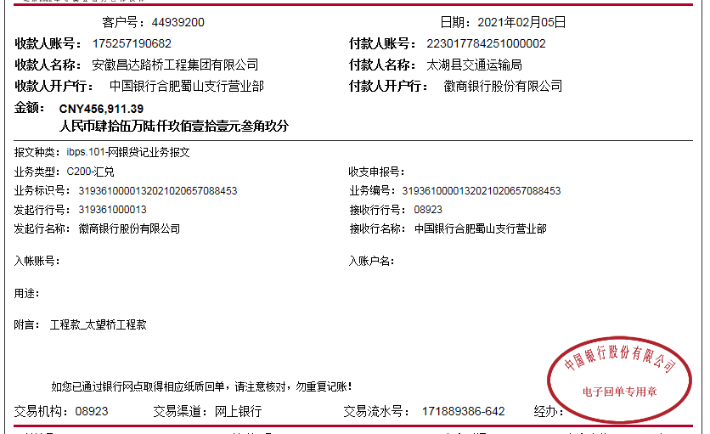
1 | 2015-06-29 |  | 269,113.00 | 2015-06-24 | 269,113.76 |  | 全部管理费3% | 40,000.00 | 企2% | 5,382.28 |  |  | 223,334.77 |  | 成本票
 |  |  |  |  |  |  |  |  | 印 | 395.95

 |  |  |  |  |  |  |  |  |  |  |  |  |  |  | 个1%
2 | 2016-04-27 |  | 207,567.00 | 2016-04-26 | 207,567.00 | 240,313.80 |  |  |  |  | 2,800.00 | ① | 87,513.80 |  | 外经证
3 | 2016-04-29 |  | 32,746.80 | 预付款 |  |  |  |  |  |  | 150,000.00 | ② |  | 2016.7.22，项目调查，朱大金出场费1000+张居田出场费500+车费800
 |  |  |  |  |  |  |  |  |  |  |  | ①.注：2016.4.19，张居田办理外经证500元； 2016.7.22，项目调查，朱大金出场费1000+张居田出场费500+车费800
 |  |  |  |  |  |  | ②.注：15万抵扣何昌宝2016-4-28从公司已转借给吕宁宁的15万；剩余的87513.8转吕宁宁帐户。 |  |  |  |  |  |  | 150000
 | 本次
4 | 2017-01-25 | 专户 | 127,154.75 |  |  |  |  | 0.00 |  | 0.00 | 10,000.00 | 无验收，暂扣1万 | 117,154.75
 |  |  |  |  |  |  |  |  |  |  |  |  |  | 0.58215382876

 |  |  |  |  |  |  |  |  |  |  |  |  |  | 456912.16
合计 |  | - | 636,581.55 | - | 476,680.76 | 240,313.80 | - | 40,000.00 | - | 5,778.23 | 162,800.00 | - | 428,003.32
本次支付金额 |  | 小写 | 117,154.75 |  |  |  | 支付账号 |  | 吕宁宁 中国农业银行太湖支行
 |  | 大写 | 117154.75 |  |  |  |  |  | 6228 4823 0801 6781 572
申请部门 意见 |  | 1.中标通知书、合同原件已提供；？、 2.此次借条已提供
项目管理 意见
财务审核 意见
质安稽查 意见
总经理审批

